Sheet1
序号 | 描述 | 优先级 | 备注 | 状态
2 | 登录页，去掉CA勾选框；去年方正相关的Logo等。 | 不优先
3 | 左侧患者列表中，默认要展示出第1页患者信息，按时间倒序排列。现状是点击“搜索”之后才显示数据。 | 不优先
4 | 患者新建、患者编辑时，没有“入院日期”控件。 | 不优先
5 | 左侧患者列表，显示的内容分别为“姓名”，“住院号”，“手机号”，“病历模板名”（目前显示为诊断）。 | 不优先
6 | 注册时的提示信息出现“22 EMR”。 | 不优先 | 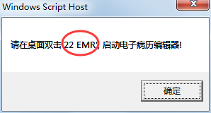
7 | 患者不管哪里，显示的名字要一致。 | 优先
8 | 登录页的图片显示错乱，图片太大所致。 | 优先
9 | 双击模板之后，以及点击确认按钮后，能够新建病历。 | 优先
10 | 新建病历之后，在病历列表中能看到。 | 优先
12 | 新建患者无反应，新建后应该默认选中此患者。 | 不优先 | 原因是勾选了下方2个勾选框所致。
15 | 高级搜索统一名称。 | 不优先 | 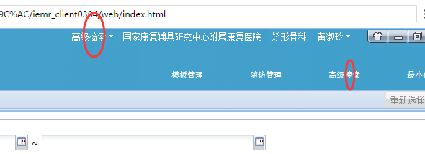
16 | 所有的“入院时间”改为“入院日期”。 | 不优先
17 | 模块管理中删除掉“护理模板”，“门诊模板”，“病历文书类型设置”，“病历文书类型组设置”几个菜单入口。 | 不优先

